Cov
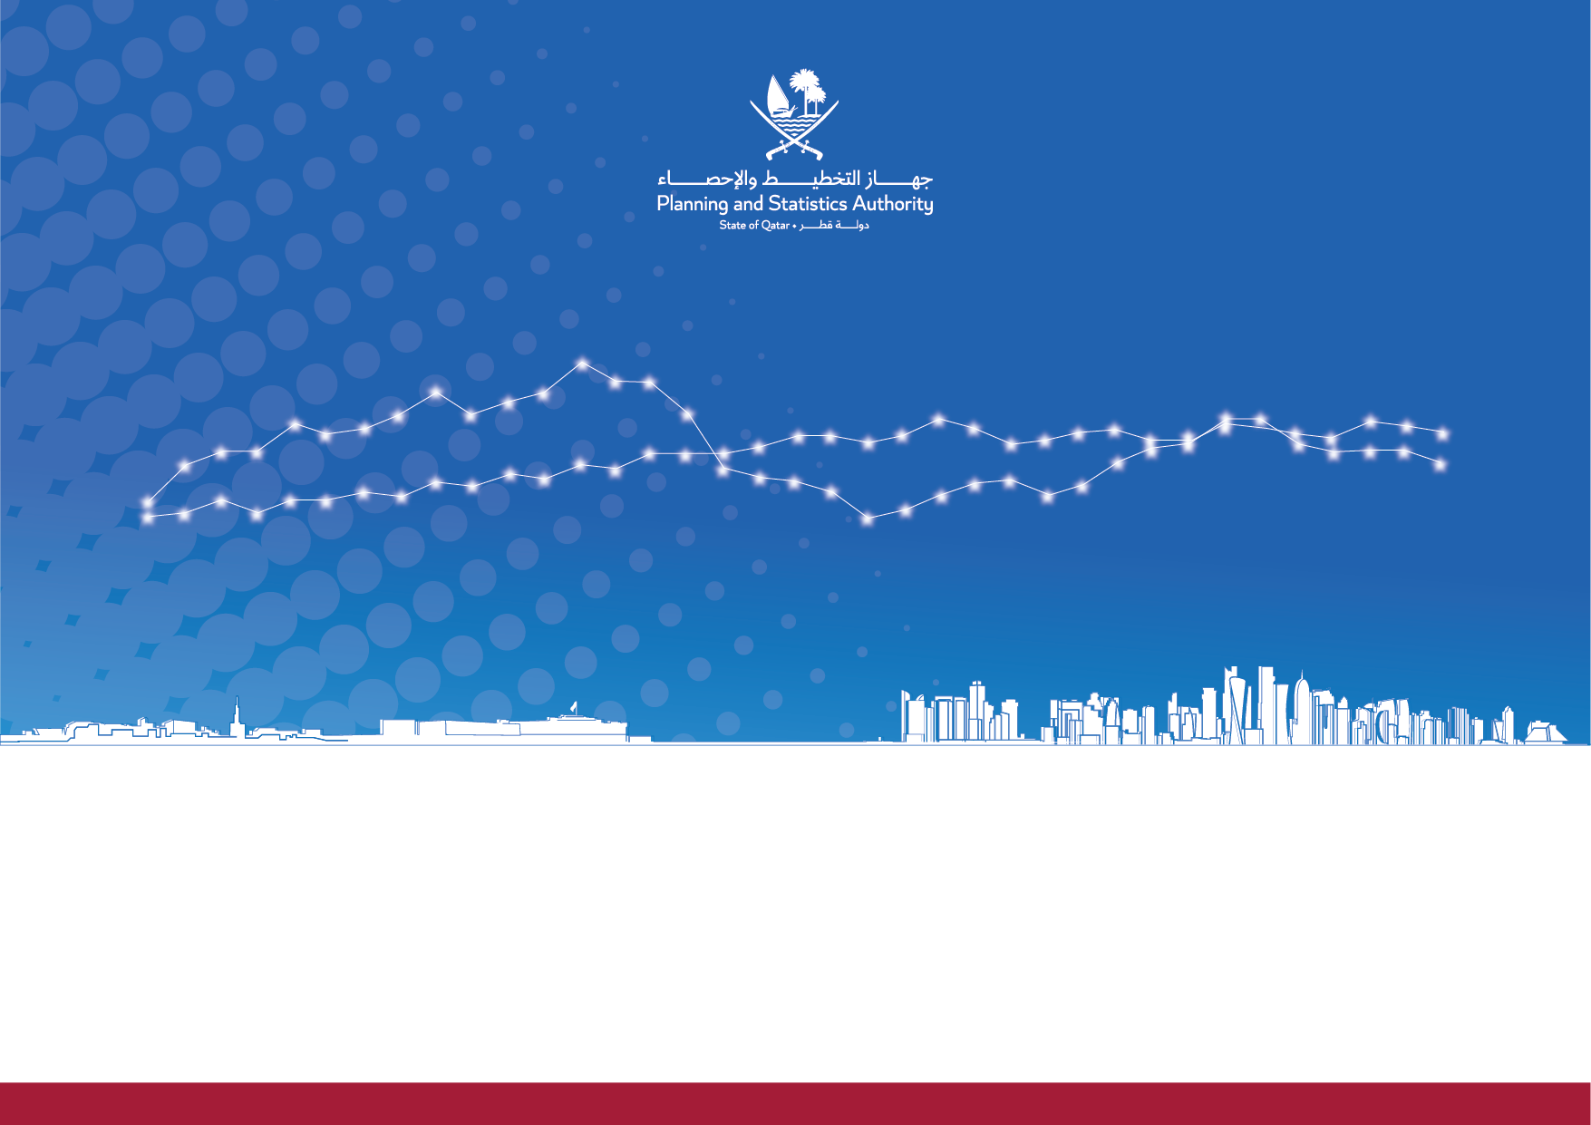

Issue 50 |December 2023| Second Quarter 2023
State of Qatar |  | دولة قطر
Report on Quarterly Estimates of Gross Domestic Product by Economic Activity and Components of Expenditure for Qatar Economy |  | تقريرالتقديرات الربعية للناتج المحلي الاجمالي حسب النشاط الاقتصادي ومكونات الانفاق للاقتصاد القطري
الإصدار 50 |ديسمبر 2023| الربع الثاني 2023
 | www.psa.gov.qa

Graph
Graph (1) رسم بياني
الناتج المحلي الإجمالي حسب النشاط الاقتصادي
بالأسعار الثابتة لسنة الأساس (2018 = 100)- على أساس ربعي مع معدل النمو الحقيقي الربعي

الناتج المحلي الاجمالي الحقيقي بأسعار 2018
 | الناتج المحلي الاجمالي الحقيقي (مليون ريال قطري) | معدل النمو الربعي الحقيقي
2019Q1 | 166107.18258 | -1.9779306974
2019Q2 | 165024.95262 | -0.35223025709
2019Q3 | 171410.46401 | 3.8417030156
2019Q4 | 169389.53462 | -1.1780721089
2020Q1 | 165614.97686 | -2.3727048465
2020Q2 | 155452.71832 | -6.136074608
2020Q3 | 163897.51391 | 5.4323884985
2020Q4 | 163062.24027 | -0.50963166986
2021Q1 | 162182.83413 | -0.5589895364
2021Q2 | 161924.61716 | -0.25707088814
2021Q3 | 167781.84831 | 3.7335757357
2021Q4 | 166680.56311 | -0.65075768993
2022Q1 | 165599.9314 | -0.18728026724
2022Q2 | 168473.60679 | 1.7353119451
2022Q3 | 175199.53724 | 3.9922754562
2022Q4 | 177015.14483 | 1.0363084367
2023Q1** | 169191.25325 | -4.4198995412
2023Q2* | 170092.85206 | 0.53288736073

Graph (2) رسم بياني
الناتج المحلي الإجمالي حسب النشاط الاقتصادي بالأسعار الجارية

الناتج المحلي الاجمالي بالاسعار الجارية (مليون ريال قطري)
2018 | 667,339
2019 | 641,991
2020 | 525,657
2021 | 654,225
2022 | 859,980

Graph (3) رسم بياني
قطاع التعدين واستغلال المحاجر وقطاع غير التعدين والمحاجر
مع معدل النمو الربعي الحقيقي

 | التعدين والمحاجر |  | غير التعدين والمحاجر |  | معدل النمو الربعي الحقيقي
2019Q1 | 64257.942942 | 2019Q1 | 101849.23964 | 2019Q1 | -1.9779306974
2019Q2 | 63561.401711 | 2019Q2 | 101463.55091 | 2019Q2 | -0.35223025709
2019Q3 | 65518.443492 | 2019Q3 | 105892.02052 | 2019Q3 | 3.8417030156
2019Q4 | 62542.58185 | 2019Q4 | 106846.95277 | 2019Q4 | -1.1780721089
2020Q1 | 64320.962819 | 2020Q1 | 101294.01404 | 2020Q1 | -2.3727048465
2020Q2 | 62733.036188 | 2020Q2 | 92719.682132 | 2020Q2 | -6.136074608
2020Q3 | 63151.036072 | 2020Q3 | 100746.47784 | 2020Q3 | 5.4323884985
2020Q4 | 60455.968006 | 2020Q4 | 102606.27227 | 2020Q4 | -0.50963166986
2021Q1 | 62865.616007 | 2021Q1 | 99317.218127 | 2021Q1 | -0.5589895364
2021Q2 | 63146.083791 | 2021Q2 | 98778.533368 | 2021Q2 | -0.25707088814
2021Q3 | 62684.759849 | 2021Q3 | 105097.08846 | 2021Q3 | 3.7335757357
2021Q4 | 61253.478395 | 2021Q4 | 105427.08471 | 2021Q4 | -0.65075768993
2022Q1 | 61856.089099 | 2022Q1 | 103743.8423 | 2022Q1 | -0.18728026724
2022Q2 | 63883.501888 | 2022Q2 | 104590.1049 | 2022Q2 | 1.7353119451
2022Q3 | 64369.865703 | 2022Q3 | 110829.67154 | 2022Q3 | 3.9922754562
2022Q4 | 64179.828843 | 2022Q4 | 112835.31599 | 2022Q4 | 1.0363084367
2023Q1** | 64369.47956 | 2023Q1** | 104821.77369 | 2023Q1** | -4.4198995412
2023Q2* | 65374.01978 | 2023Q2* | 104718.83228 |  | 0.53288736073

Graph (4) رسم بياني
التوزيع النسبي للناتج المحلي الإجمالي حسب النشاط الاقتصادي
حسب نوع النشاط الاقتصادي بالأسعار الثابتة (2018 = 100)- على أساس ربعي

 | Graph (5) رسم بياني
 | الناتج المحلي الإجمالي حسب الانفاق
 | بالأسعار الجارية
GDP By Components Of Expenditure (Q4, 2022)
 | GDP By Components Of Expenditure
Household Final Consumption Expenditure | 44,759
Government Final Consumption Expenditure | 28,423
Gross capital formation(1) | 65,586
Exports (goods and services)-[F.O.B] | 151,832
Imports (goods and services)-[F.O.B] | 73,017

